问题
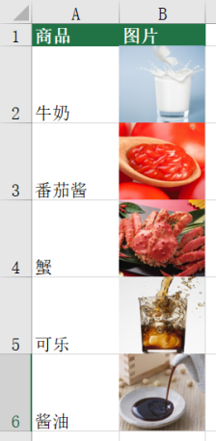
 |  | 课后小练习

任务：
 | 请将练习表中图片拖拽到与B列单元格位置一致。
 | 结果如下图所示。

